Simple
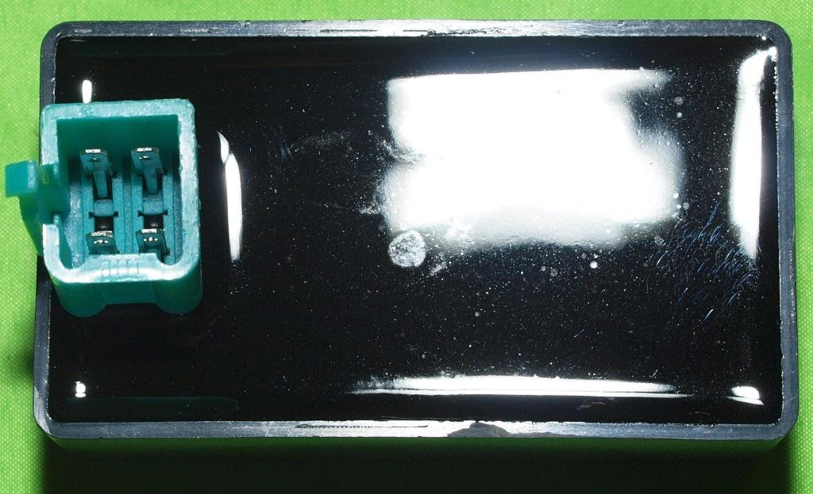
Hello
 | world! | world!

